Мебель
 |  |  |  |  |  | 8 (495) 995 90 90
 | Фотография | Код | Размер | Наименование | Цена ОПТ | ЧЕРНАЯ ЦЕНА | Скидка
 |  | 2711.082 | 100 | Нова 100 Зеркало с подсветкой, Standart | 7,270.00 | 4,943.60 | 32%
 |  | 2711.077 | 80 | Зеркало "Каролина" Светодиодная подсветка, сенсорный выключатель. | 6,587.00 | 4,479.16 | 32%
 |  | 2711.078 | 100 |  | 7,207.00 | 4,900.76 | 32%
 |  | 2711.069 | 100 | Зеркало "Бланко" Светодиодная подсветка, электронные часы, функция антизапотевания, сенсорный выключатель, температурный датчик. | 9,455.00 | 6,429.40 | 32%
 |  | 2711.141 | 70 | Зеркало "Онтарио 70" (DORATIZ), белый | 3,255.00 | 2,213.40 | 32%
 |  | 2712.500 |  | Зеркало угловое "Франсуаза" (DORATIZ), шкафчик белый | 4,014.66 | 2,729.97 | 32%
 |  | 2712.290Р | 45 | Зеркало "Рита 45" (DORATIZ) с подсветкой, белый, в разборе | 2,154.50 | 1,465.06 | 32%
 |  | 2711.112 | 60 | Зеркало "Вега 60" правое (DORATIZ) с подсветкой, белый, со шкафчиком | 3,456.50 | 2,350.42 | 32%
 | 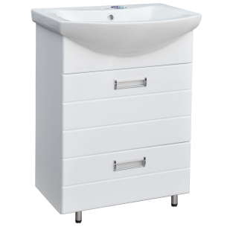 | 9912.496 | 60 | Тумба "Вега 60" (DORATIZ) с 2 ящиками под умывальник "Балтика" , белая, 2 ящика | 4,030.00 | 2,740.40 | 32%
 | 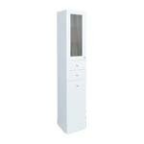 | 2712.288 |  | Пенал со стеклом, с 2 ящиками (DORATIZ), белый | 5,812.50 | 3,952.50 | 32%
 |  | 9912.300 | 60 | Тумба "Сатурн 60" (DORATIZ) ) под умывальник "Сатурн 60", белый | 3,487.50 | 2,371.50 | 32%
 | 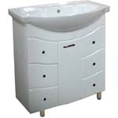 | 9911.009 | 75 | Тумба "Элегант 75" (DORATIZ) под "Элеганс 75", белый, 6 ящика | 7,052.50 | 4,795.70 | 32%
 |  | 9911.005 | 75 | Тумба "Элегант 85" (DORATIZ) под "Элеганс 85", белый, 6 ящиков | 7,424.50 | 5,048.66 | 32%

 | ! Цены действительны только с 8-00 23 ноября до 18-00 27 ноября 2020 года по времени МСК, при предъявлении на ПОЛНОСТЬЮ (100%) оплаченный заказ платежного документа с отметкой банка.

